Sheet1
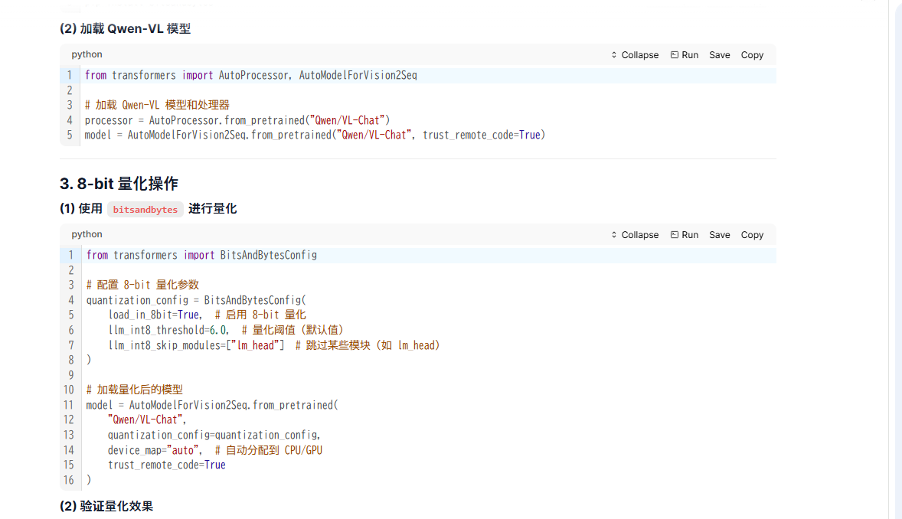

from transformers import BitsAndBytesConfig

# 配置 8-bit 量化参数
quantization_config = BitsAndBytesConfig(
load_in_8bit=True, # 启用 8-bit 量化
llm_int8_threshold=6.0, # 量化阈值（默认值）
llm_int8_skip_modules=["lm_head"] # 跳过某些模块（如 lm_head）
)

# 加载量化后的模型
model = AutoModelForVision2Seq.from_pretrained(
"Qwen/VL-Chat",
quantization_config=quantization_config,
device_map="auto", # 自动分配到 CPU/GPU
trust_remote_code=True
)

# 检查模型参数是否已量化
from bitsandbytes import quant_types

for name, param in model.named_parameters():
if "default" in str(type(param)):
print(f"{name}: 8-bit 量化")
else:
print(f"{name}: 未量化")

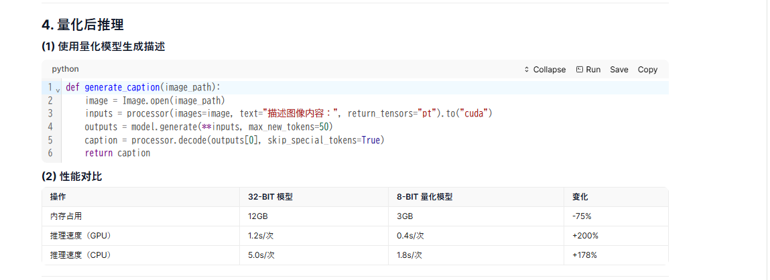

def generate_caption(image_path):
image = Image.open(image_path)
inputs = processor(images=image, text="描述图像内容：", return_tensors="pt").to("cuda")
outputs = model.generate(**inputs, max_new_tokens=50)
caption = processor.decode(outputs[0], skip_special_tokens=True)
return caption

